MAPA PROCESOS
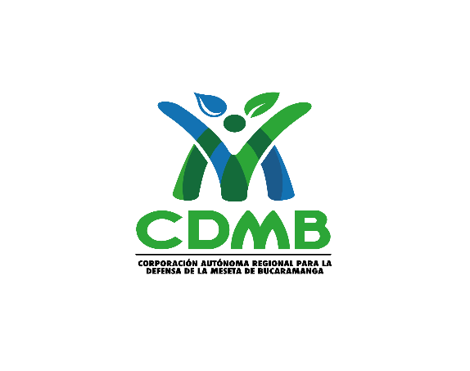

 | MATRIZ DE RIESGOS DE CORRUPCIÓN 2025
 | MAPA DE PROCESOS DE LA CDMB

GESTIÓN ESTRATÉGICA - GE
Estratégicos

GESTIÓN DEL CONOCIMIENTO AMBIENTAL - CA
Misionales

ORDENAMIENTO Y PLANIFICACIÓN AMBIENTAL - OP

CULTURA AMBIENTAL - CC

GESTIÓN INTEGRAL DE LA OFERTA AMBIENTAL - OA

GESTIÓN DEL RIESGO AMBIENTAL TERRITORIAL - RA

EVALUACIÓN Y CONTROL A LA DEMANDA AMBIENTAL - DA

Apoyo

EVALUACIÓN Y SEGUIMIENTO AL SIGC - ES
Evaluación y Mejora

